상품제안서
HS-LY05-V5 블루투스 스피커 랜턴 캠핑랜턴 태양열충전 | 상품코드: F29287

 |  |  |  |  |  |  | 02-412-0044 | www.easy1.co.kr
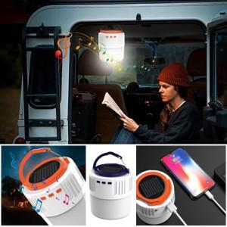

【상세/제작정보】 | 기본수량 미만 인쇄불가

【인쇄/포장옵션】 | 실크 / 포장불가능

【공급단가】 | 수량 | 100~ | 300~ | 500~ | 1,000~ | 3,000~
*VAT별도 | 단가 | 22,560원 | 22,180원 | 21,620원 | 21,240원 | 20,680원

【상품 URL】 | https://easy1.co.kr:443/src/goods_detail.php?gdno=29287

